CONSIGNES
 | Consignes - Planification financière et bilan financier du projet

Information générale sur le document

Ce document a été élaboré pour que les organismes qui réalisent un projet dans le cadre du programme Proteger les habitats - Volet Principal soutenu par la Fondation de la faune du Québec effectuent la planification de leur projet et le suivi financier de leur projet en cours de réalisation et complètent la reddition de compte exigée par la Fondation et de son partenaire, Conservation de la nature Canada (CNC).
Spécifications préalables pour l'utilisation de l'outil
Le fichier a été bloqué afin de faciliter la complétion de ce dernier.
N'oubliez pas d'activer le contenu ou la modification de ce document. Une bannière pourrait s'afficher dans le haut de votre document lors de la première ouverture.

Plusieurs onglets sont présents au bas de votre écran :
Chaque onglet correspond à un étape différente de votre projet soit : Dépôt de la demande (pour tous): Planification_generale et Planification_partenaires Dépôt de la demande, dans le cas d'une acquisition: Detail-Acquisition Fin de la première année financière: An 1 Fin de la deuxième année financière (le cas échéant): An 2 Reddition de compte finale: Bilan-final Contributions nature ACSQ Tableau des indicateurs
Pour la planification de votre projet, vous devez compléter uniquement l'onglet nommé « Planification_generale ». L'onglet intitulé Planification_partenaire se complètera automatiquement. Vous n'aurez donc rien à compléter pour celui-ci.

Certaines cases possèdent un menu déroulant pour faciliter le processus de reddition de compte. Lorsque vous sélectionnez la case, vous pouvez cliquer sur la flèche et sélectionner le choix qui vous convient. Dans presque tous les cas, il vous est possible de sélectionner ''Autre'' dans le menu déroulant.
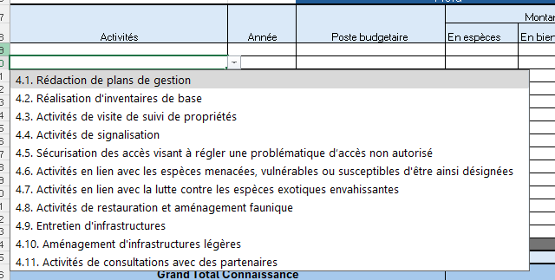
Aide financière et coûts admissibles

Tous les coûts reliés à la réalisation d'une activité (planifiction, réalisation, conclusion) doivent être inclus dans la ligne de cette même activité. Par exemple, pour une activité qui serait dans la section intendance et qui veserait à faire des inventaires de base, il faudrait s'assurer d'inclure que les appels permettant d'obtenir les accès au terrain se retrouvent dans la ligne spécifique de cette activité nommée : Inventaires de base.
Puisque certaines activités peuvent s'échelonner sur plus d'une année et peuvent nécessiter plusieurs postes budgétaires, il est probable que plusieurs lignes dans votre tableau réfère à la même activité.
Frais administration : Montant forfaitaire en frais généraux et administratifs. Ces frais doivent être limités à 10 % de l'aide financière demandée et/ou accordée excluant les coûts directs d'acquisition et de fonds de gestion. Les frais administratifs incluent l'ensemble des coûts engagés pour assurer les activités quotidiennes, comme le soutien administratif et comptable, la location d’espaces de bureau et commodités, les frais de télécommunication, de poste, fournitures et équipement de bureaux, matériel informatique, logiciels et Internet, photographies, images et impressions, adhésions à des associations professionnelles si requises, recrutement et formation du personnel et vérifications comptables.

Contributions : Dans la case en gris, inscrivez le montant que vous demandez à la Fondation de la faune lorsque ça s'applique. Il est possible qu'il n'y ait aucun montant inscrit pour certaines activités car soit elles sont non-admissibles ou soit qu'il est prévu qu'un autre partenaire soutiendra cette portion du coûts du projet.
Inscrivez ensuite les contributions prévues de chacun de vos partenaires financiers. Vous pouvez les nommer dans la case du haut et sélectionner le type de partenaire dont il s'agit. Les contributions en nature peuvent être incluses dans le calcul de la contrepartie. La contribution en nature peut se définir sous deux angles. D'abord comme une contribution équivalente à la contribution en espèces sous la forme d’un bien ou d’un service ou d’un autre appui utile et valable apporté au projet pour laquelle aucune espèce n’est échangée mais qui est essentielle au projet et qui aurait dû être acheté sur le marché ou par l’entremise d’un fournisseur, si elle n’était pas fournie. Il s'agit de la catégorie biens et services (ex: prêt d'équipement, expertise-conseil d'un spécialiste, etc.). Le support d'un projet par des bénévoles pour une tâche de support ou de soutien qui ne nécessite pas d'expertise particuliere (ex: corvé de ramassage, préposé à l'accueil, tenue d'un kiosque, etc) se situe dans la catégorie bénevolat.
La portion de la taxe de vente du Québec (TVQ) et de la taxe sur les produits et services (TPS) pour laquelle votre organisme peut obtenir un crédit ou un remboursement n’est pas applicable.
Pour la reddition de compte à la fin de votre année financière (31 mars), veuillez compiler le tableau nommé sous l'onget « Contributions nature ACSQ ». Ce document fera partie des pièces justificatives à fournir dans son rapport annuel. Ce tableau sera cumulatif d’une année à l’autre jusqu’à la fin d’ACSQ. En complément, vous devrez aussi signer le document Word « Confirmation des contributions en nature » que vous trouverez sur la page du programme dans la section "documents pour le reddition de compte" pour chaque activité où une contribution nature doit être comptabilisée. Il est important d’avoir la signature du bénévole et celle de l’organisme responsable pour faire la reddition de compte ACSQ spécialement. Il est aussi important de documenter et garder les preuves des ressources humaines et matérielles pour vos audits.
À la fin de votre projet, veuillez compléter le tabelau nommé sous l'onglet « indicateurs de résultats » .
Au besoin, vous pouvez joindre des explications sur une feuille sous forme d'annexe.

Pour plus d'information sur l'admissibilité des activités et des coûts de votre projet, veuillez vous référer au document d'information du programme disponible sur le site de la Fondation de la faune :
Programme pour protéger les habitats fauniques - Fondation de la faune

Pour tout renseignement supplémentaire, vous pouvez contacter un ou une gestionnaire responsable du programme à la Fondation.

